INSTRUKTION
MULTIKRITERIEANALYS
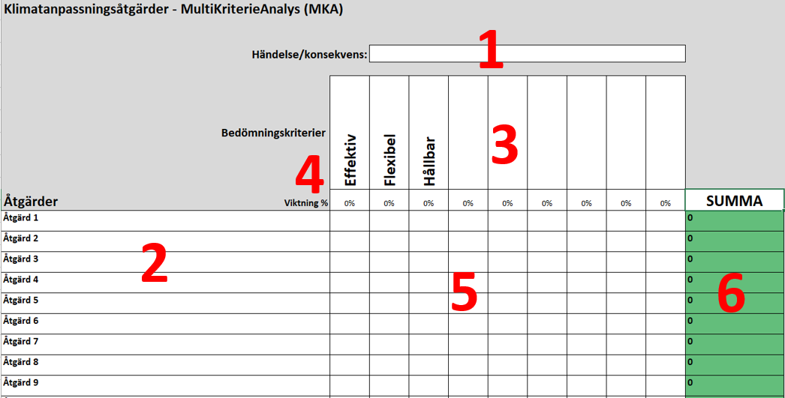

1. | Ange händelse/konsekvens som ska behandlas.
2. | Ange bruttolistan av de åtgärder som identifierats i steget Identifiera för aktuell händelse/konsekvens
3. | Ange eventuellt de övriga kriterier som åtgärderna ska bedömas efter, samt respektive kriteriums viktning.
4. | Är alla kriterier lika viktiga? Ange respektive kriteriums viktning. Summan för kriterierna ska totalt bli 100 %. Använd gärna mallen "SWING metoden för viktning av kriteriter till MKA" för att hitta viktningen mellan kriterierna. Mallen finns under rubriken Värderingsmetoder i steg 4 Prioritera.
5. | Diskutera varje åtgärdsalternativ och sätt en gemensam poäng (1-100p) för varje kriterie på varje åtgärd. Tänk på att dokumentera resonemangen i separata anteckningar.
6. | Resultatet färgkoordineras automatiskt efter summan. Åtgärden med högst summa blir grön och den med lägst summa blir röd. Övriga åtgärder hamnar i färgskalan emellan. För att viktningen ska fungera behöver oanvända åtgärdsrader tas bort.

